상품제안서
로얄스타 실리콘키친툴 4종세트 | 상품코드: S11856

 |  |  |  |  |  |  | 02-713-8555 | www.synergygift.co.kr
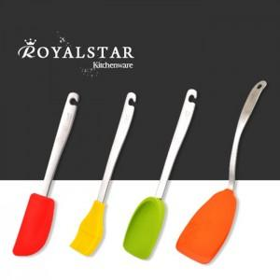

【상세/제작정보】 | 레이져 인쇄가능(인쇄비별도) 인쇄는 300세트이상만 가능합니다.

【인쇄/포장옵션】 | 레이저 / 칼라박스

【공급단가】 | 수량 | 52~ | 100~ | 300~ | 1,000~ | 2,000~
*VAT별도 | 단가 | 17,820원 | 17,160원 | 16,500원 | 15,840원 | 15,440원

【상품 URL】 | https://www.synergygift.co.kr:443/src/goods_detail.php?gdno=12086

